상품제안서
나는 당근 제주 구좌당근 농축스틱 30개입 1세트 | 상품코드: F30697

 |  |  |  |  |  |  | 02-412-0044 | www.easy1.co.kr
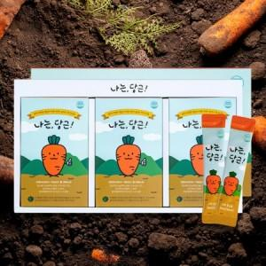

【상세/제작정보】 | 제주 구좌 당근 약 3개 분량을 그대로 농축액으로 스틱에 담았습니다. 기능성표시식품 1박스당 포장수량 10개

【인쇄/포장옵션】 | 인쇄불가 / 시판박스

【공급단가】 | 수량 | 30~ | 50~ | 100~ | 300~ | 500~
*VAT별도 | 단가 | 20,000원 | 19,680원 | 19,200원 | 18,720원 | 18,400원

【상품 URL】 | https://dev.easy1.co.kr:443/src/goods_detail.php?gdno=30697

